상품제안서
모두애 칫솔치약세트 (제로웨이스트) | 상품코드: S20802

 |  |  |  |  |  |  | 02-713-8555 | www.synergygift.co.kr
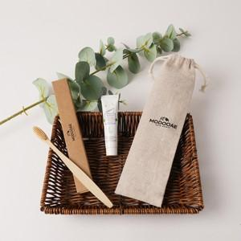 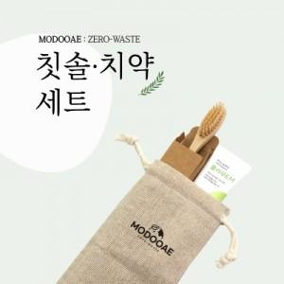

【상세/제작정보】

【인쇄/포장옵션】 | 레이저, 풀칼라 / 린넨파우치

【공급단가】 | 수량 | 100~ | 300~ | 1,000~ | 3,000~ | 10,000~
*VAT별도 | 단가 | 2,730원 | 2,580원 | 2,450원 | 2,390원 | 2,350원

【상품 URL】 | https://www.synergygift.co.kr:443/src/goods_detail.php?gdno=20802

